1
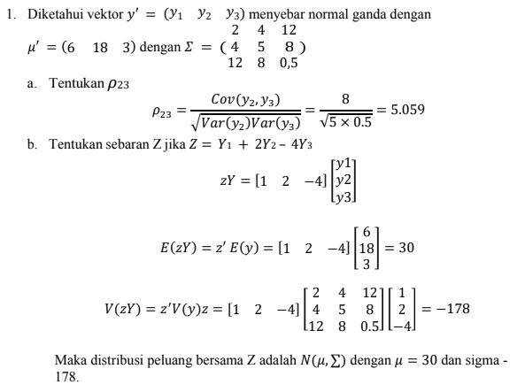
miu' | 6 | 18 | 3
sigma | 2 | 4 | 12
 | 4 | 5 | 8
 | 12 | 8 | 0.5

a. | rho23 | 5.0596442563
b. | z' | 1 | 2 | -4
 | E(Z) | 30
 | V(Z) | -178

